タイトル
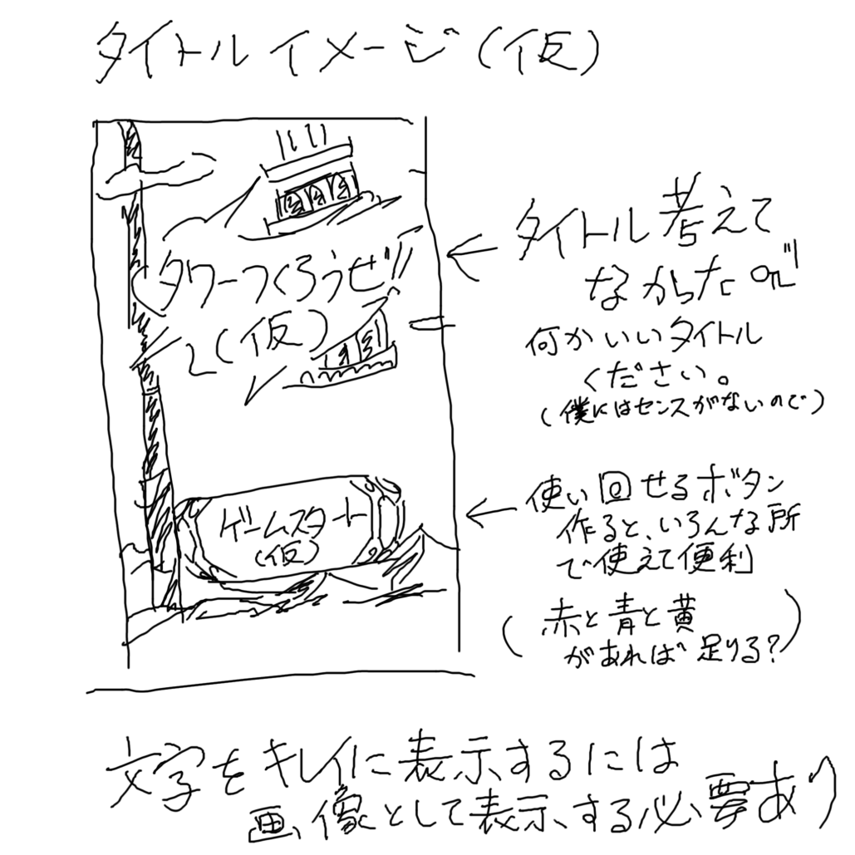
必要なもの | 数

タイトル画像 | 1
ボタン | 1
ボタンに表示する文字 | 1
背景 | 1

画像のタイトルのイメージは踏襲する必要
は全くありません。
もっといいの作って。

社員証入力
必要なもの | 数

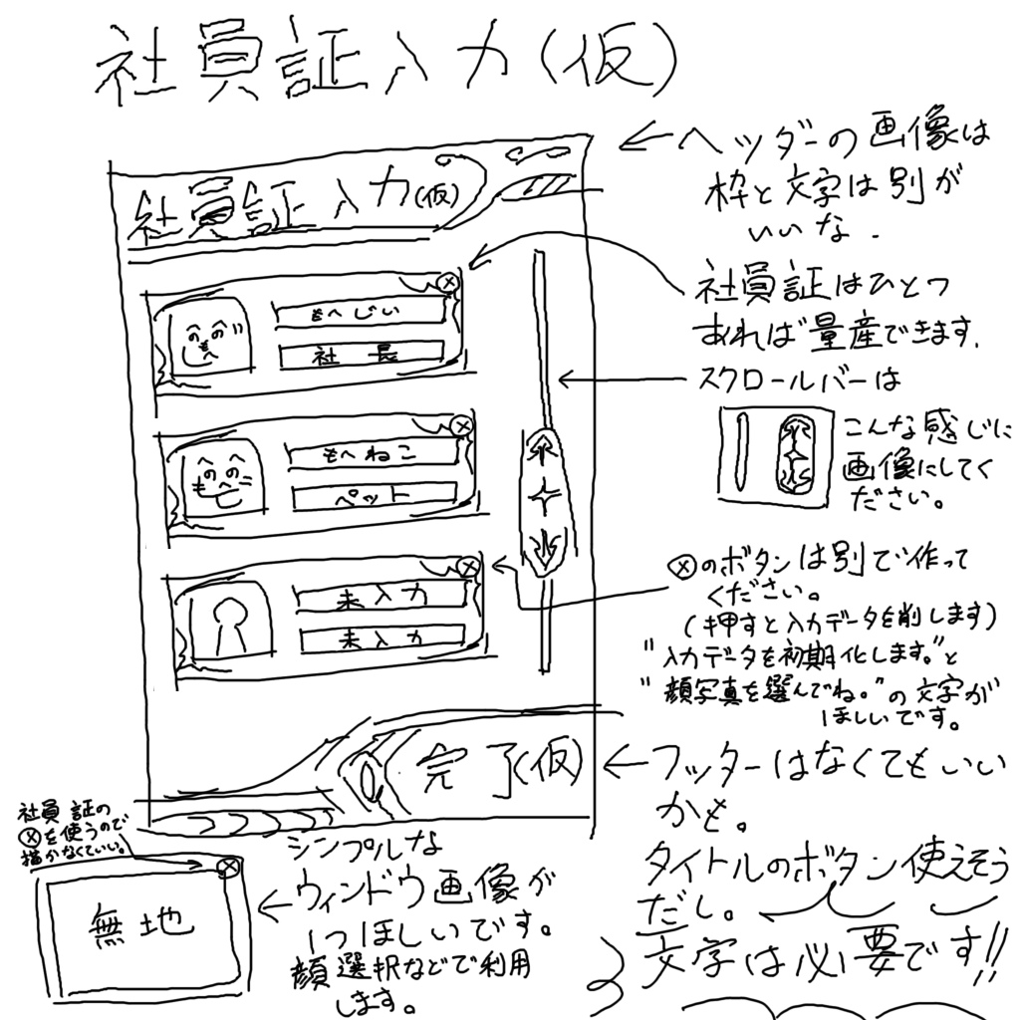
背景 | 1
ヘッダー枠 | 1
ヘッダー文字 | 1
社員証 | 1
無地ウィンドウ | 1
×ボタン | 1
スクロールバー | 1
フッター（任意） | 1
フッターボタン（任意） | 1
フッターボタン文字 | 1
顔画像 | いくつか
"データを削除します"の文字 | 1
"顔写真を選んでね"の文字 | 1

操作性がだいたい同じであれば、OKです。
雰囲気は好きなように変えちゃって。

セレクト
必要なもの | 数
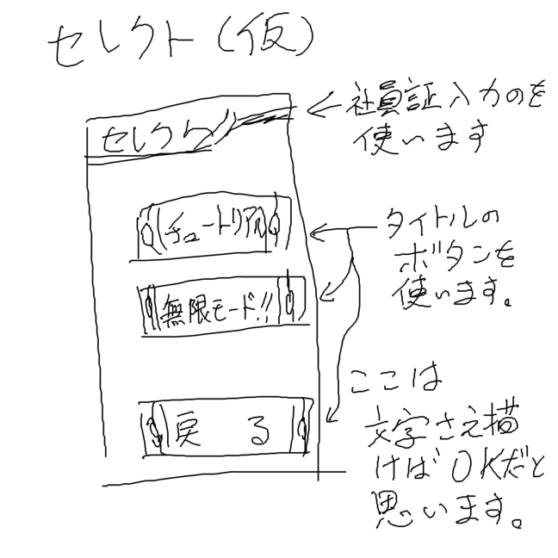
ヘッダー文字 | 1
"チュートリアル"の文字 | 1
"無限モード（仮）"の文字 | 1
"戻る"の文字 | 1

無限モードなんて文字列ダサいので
使わないでください・・・
チュートリアルではない、通常のモードの
ことです。

リザルト
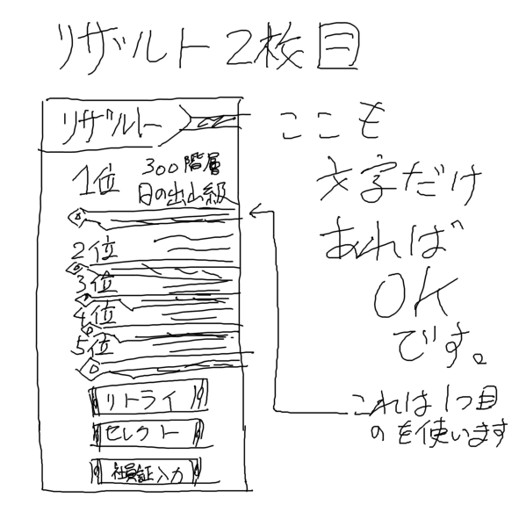
必要なもの | 数
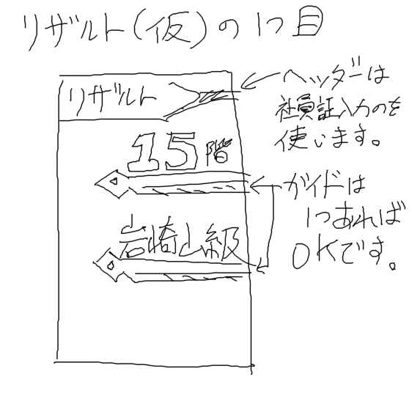
ヘッダー文字 | 1
ガイド | 1
"階層"の文字 | 1
数字(0～9で1セット) | 1
称号 | いくつか
"リトライ"の文字列 | 1
"セレクトへ"の文字 | 1
"社員証入力へ"の文字 | 1
順位（1位～5位） | 1

